상품제안서
L홀더화일 (박인쇄) | 상품코드: F18207

 |  |  |  |  |  |  | 02-412-0044 | www.easy1.co.kr
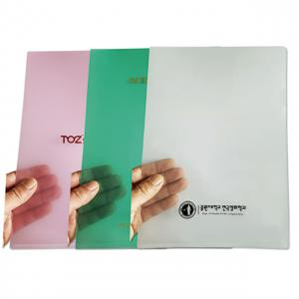

【상세/제작정보】 | <p><span style="font-size: 12pt;"><b>* 배송비- 한박스 500개/ 4000원별도</b></span></p>

【인쇄/포장옵션】 | 금박, 은박 / 포장불가능

【공급단가】 | 수량 | 1,000~ | 2,000~ | 3,000~ | 5,000~ | 10,000~
*VAT별도 | 반투명 | 230원 | 220원 | 210원 | 210원 | 200원

【상품 URL】 | http://www.easy1.co.kr/src/goods_detail.php?gdno=18207

